INFORME IMPRIMIR
Informe de Composición Corporal Nivel 1 |  |  |  |  |  |  |  | Francis Holway NUTRICION DEPORTIVA Teléfono: 4822-9436 E-mail: fholway@hotmail.com

 |  | Nombre: | 0 |  |  |  | Edad: | 0.0

 |  |  |  |  | Fecha de medición: |  | 0

 |  |  |  | Resultados | Valor Ajustado |  |  |  |  |  | EJES

 | Peso (kg) |  |  | #NUM! |  |  |  |  |  |  | 3 | 2
 | Talla (cm) |  |  | #NUM!
 | Humeral (biepicondilar) |  |  | #NUM! |  |  |  |  |  |  | 2 | 1
 | Femoral (biepicondilar) |  |  | #NUM!
 | Brazo Relajado |  |  | #NUM! |  |  |  |  |  |  |  | 6
 | Brazo Flexionado en Tensión |  |  | #NUM! |  |  |  |  |  |  |  | 5
 | Cintura (mínima) |  |  | #NUM! |  |  |  |  |  |  |  | 4
 | Caderas (máxima) |  |  | #NUM! |  |  |  |  |  |  |  | 3
 | Pantorrilla (máxima) |  |  | #NUM! |  |  |  |  |  |  |  | 2
 | Tríceps |  |  | #NUM! |  |  |  |  |  |  |  | 1
 | Subescapular |  |  | #NUM!
 | Bíceps |  |  | #NUM! |  |  |  |  |  |  |  | 10
 | Cresta Ilíaca |  |  | #NUM! |  |  |  |  |  |  |  | 9
 | Supraespinal |  |  | #NUM! |  |  |  |  |  |  |  | 8
 | Abdominal |  |  | #NUM! |  |  |  |  |  |  | 9 | 7
 | Muslo (medial) |  |  | #NUM! |  |  |  |  |  |  | 8 | 6
 | Pantorrilla |  |  | #NUM! |  |  |  |  |  |  | 7 | 5
 |  |  |  |  |  |  |  |  |  |  |  | 6
 | Índices y composición corporal (Durnin & Womersley y Withers)
 | IMC | kg/m-2 |  | #NUM! |  |  |  |  |  |  | 14 | 5
 | IndCint/Cad |  |  | #NUM!
 | Suma 6 pl | mm |  | #NUM!
 | % graso | Durnin & W |  | #NUM! |  | Indices T^2 |  |  |  |  |  | 4
 | Grasa | kg |  | #NUM! | Fat Mass Index |  |  | #NUM! | Kg*m-2 |  | 12 | 3
 | Magra | kg |  | #NUM! | Fat-Free Mass Index |  |  | #NUM! | Kg*m-2 |  | 10 | 2
 |  |  |  |  |  |  |  |  |  |  |  | 1
 | % graso | Withers (atletas) |  | #NUM! |  |  |  |  |  |  | 7
 | Grasa | kg |  | #NUM! | Fat Mass Index |  |  | #NUM! | Kg*m-2 |  | 6
 | Magra | kg |  | #NUM! | Fat-Free Mass Index |  |  | #NUM! | Kg*m-2 |  | 5
 |  |  |  |  |  |  |  |  |  |  | 4
 | Area Musc Brazo mm2 |  |  | 0 |  |  |  |  |  |  | 3
 |  |  |  |  |  |  |  |  |  |  | 2

Somatotipo de Heath & Carter (1990) |  |  |  |  |  |  |  | Francis Holway NUTRICION DEPORTIVA Teléfono: 4822-9436 E-mail: fholway@hotmail.com

 |  | Nombre: | 0 |  |  |  | Edad: | 0.00

 | X (ecto-endo): |  | X (ecto-endo):
0.00 | 0.00 |  | 0.00
 |  | Número de medición: |  | 0 | Fecha de medición: |  | 0

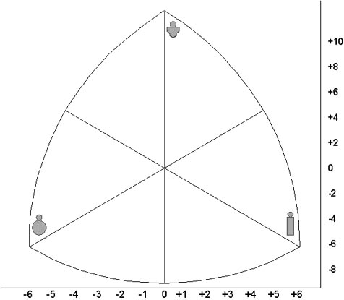
MESOMORFO
SOMATOCARTA

ENDOMORFO
ECTOMORFO

RATING DE SOMATOTIPO |  |  | ENDO | MESO | ECTO |  |  |  | X (ecto-endo): | #NUM!
 |  |  | #NUM! | #NUM! | #NUM! | (Posicionamiento actual) |  |  | Y (2*meso-(ecto+endo)): | #NUM!
 |  |  |  |  |  |  |  |  |  | #NUM!

 |  |  |  |  |  |  |  |  | sexo:
 |  |  |  |  |  |  |  |  | x:
 |  |  |  |  |  |  |  |  | y:
1 11/2 2 21/2 |  | 3 31/2 4 41/2 5 |  | 51/2 6 61/2 7 |  | 71/2 8 81/2 |  |  |  | ESCALA DE RATING Y CARACTERÍSTICAS (Carter y Heath, 1990)
Baja adiposidad relativa; poca grasa subcutánea; contornos musculares y óseos visibles. |  | Moderada adiposidad relativa; la grasa subcutánea cubre los contornos musculares y óseos; apariencia más blanda. |  | Alta adiposidad relativa; grasa subcutánea abundante; redondez en tronco y extremidades; mayor acumulación de grasa en el abdomen. |  | Extremadamente alta adiposidad relativa; muy abundante grasa subcutánea y grandes cantidades de grasa abdomin.en el tronco; concentración proximal de grasa en extremidades. |  |  | ENDOMORFIA Adiposidad Relativa
Bajo desarrollo mús-esquelético relativo; diámetros óseos estrechos; diámetros musculares estrechos; pequeñas articulaciones en las extremidades. |  | Moderado desarrollo músc-esquelético relativo; mayor volúmen muscular y huesos y articulaciones de mayores dimensiones. |  | Alto desarrollo músc-esquelético relativo; diámetros óseos grandes; músculos de gran volumen; articulaciones grandes. |  | Desarrollo músculoésquelético relativo extremadamente alto; músculos muy voluminosos; esqueleto y articulaciones muy grandes. |  |  | MESOMORFIA Robustez Músculo-Esquelética
Gran volumen por unidad de altura; extremidades relativamente voluminosas. |  | Linearidad relativa moderada; menos volumen por unidad de altura; más estirado. |  | Linearidad relativa elevada; poco volumen por unidad de altura. |  | Linearidad relativa extremadamente alta; muy estirado; volumen mínimo por unidad de altura. |  |  | ECTOMORFIA Linearidad Relativa
0

1
2
3
4
5

1
2
3
4
5

1
2
3
4
5

1
2
3
4
5

CALCULO PESO IDEAL
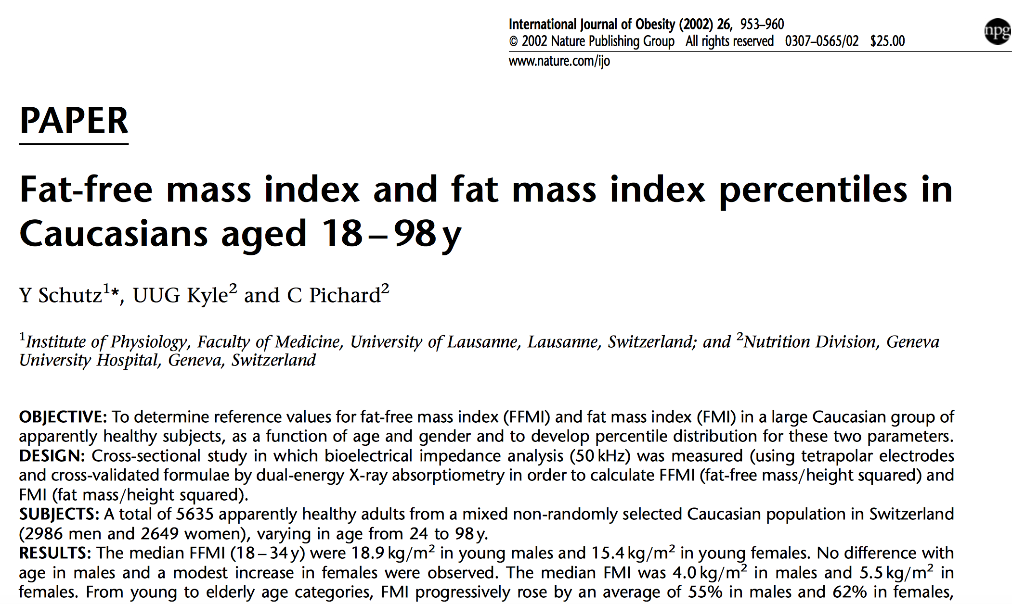
 |  |  | Objetivo % graso | Peso y composición ideal | Cantidad de grasa a bajar Kg | Indices talla^2 | Objetivo FFMI Kg/m-2 | Cantidad de masa magra a subir Kg
Peso | Kg | #NUM! |  | #NUM!
% graso | Durnin & W | #NUM!
Grasa | kg | #NUM! |  | #NUM! | #NUM! | #NUM!
Magra | kg | #NUM! |  | #NUM! |  | #NUM! | #NUM! | #NUM!

Peso | Kg | #NUM! |  | #NUM!
% graso | Withers (atletas) | #NUM!
Grasa | kg | #NUM! |  | #NUM! | #NUM! | #NUM!
Magra | kg | #NUM! |  | #NUM! |  | #NUM! | #NUM! | #NUM!

Estatura cm | #NUM!
Estatura m | #NUM!

REFERENCIAS
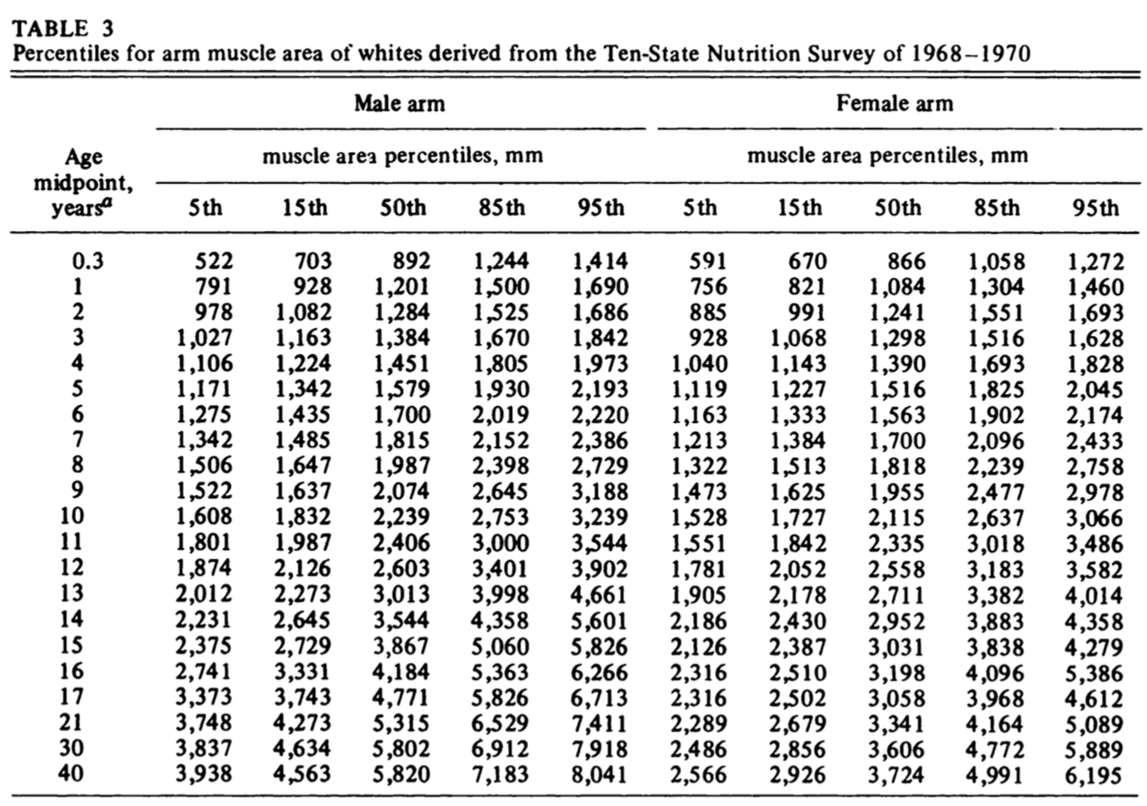
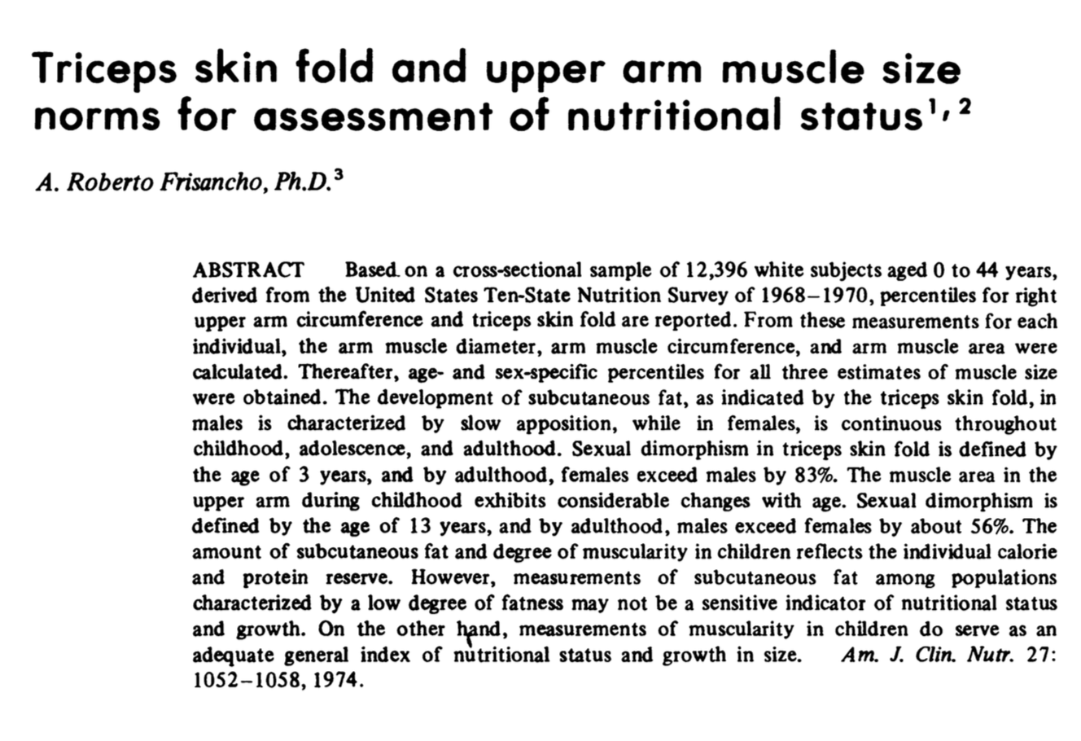
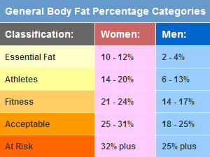
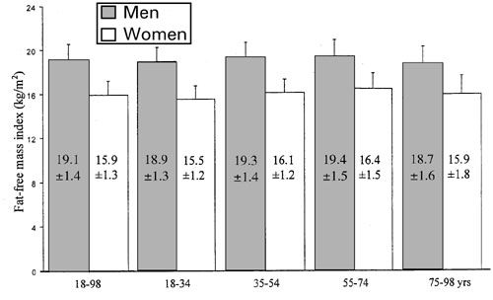
 | CATEGORIAS DE %GRASO E INDICES T^2
 |  | FFMI
 |  | límite superior natural masculino: 24,0 á 25,0 Kg*m-2
 |  | límite superior natural femenino: 19,0 á 20,0 Kg*m-2

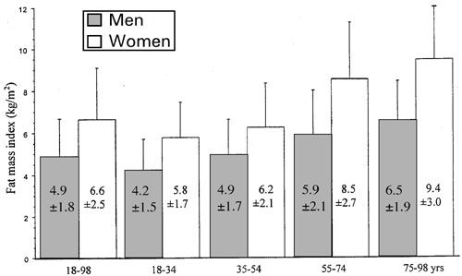

AREA MUSCULAR BRAZO

